2. pivot vc
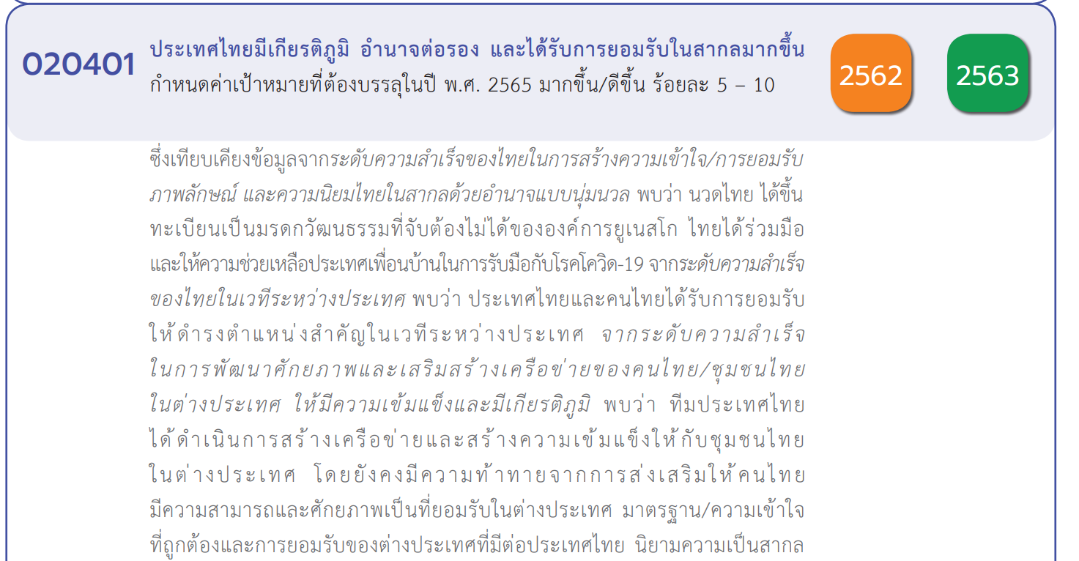
Count of ชื่อโครงการ / การดำเนินงาน | Column Labels
Row Labels | 2561 | 2562 | 2563 | 2564 | 2565 | (blank) | Grand Total
020401V01 |  | 1 | 4 | 1 |  |  | 6
020401F0101 |  |  | 1 | 1 |  |  | 2
020401F0102
020401F0103
020401F0104 |  | 1 | 3 |  |  |  | 4
020401V02 | 1 | 4 | 25 | 11 | 10 |  | 51
020401F0201 |  |  | 1 | 1 |  |  | 2
020401F0202 |  | 3 | 12 | 8 | 8 |  | 31
020401F0203 |  |  |  |  | 1 |  | 1
020401F0204 | 1 | 1 | 12 | 2 | 1 |  | 17
020401V03 | 1 | 2 | 7 | 6 | 2 |  | 18
020401F0301 |  | 1 | 1 |  | 1 |  | 3
020401F0302 | 1 | 1 | 2 | 5 |  |  | 9
020401F0303 |  |  | 3 | 1 | 1 |  | 5
020401F0304
020401F0305 |  |  | 1 |  |  |  | 1
020401V04 |  | 5 | 11 | 8 |  |  | 24
020401F0401 |  |  |  | 3 |  |  | 3
020401F0402 |  | 3 | 7 | 4 |  |  | 14
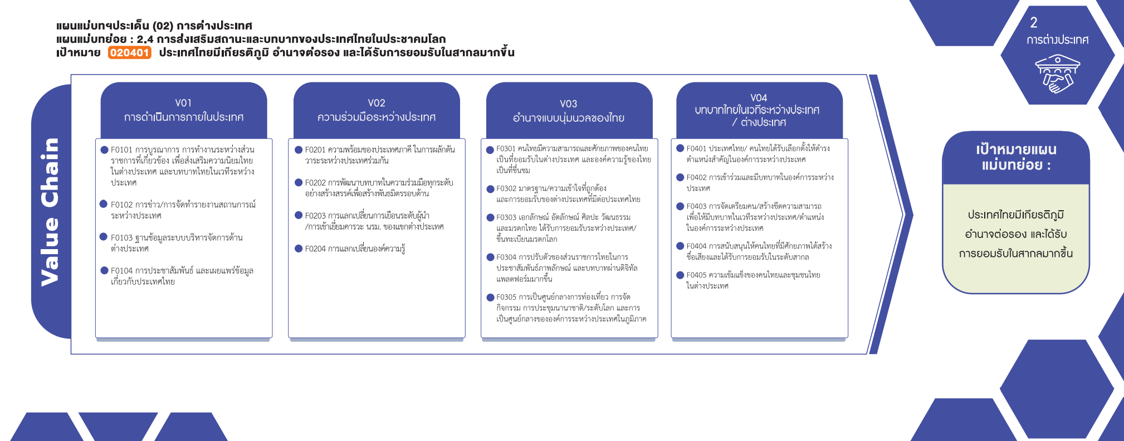
020401F0403
020401F0404 |  |  | 1 |  |  |  | 1
020401F0405 |  | 2 | 3 | 1 |  |  | 6
Grand Total | 2 | 12 | 47 | 26 | 12 |  | 99

(2 โครงการ)
(3 โครงการ)
(3 โครงการ)
(2 โครงการ)
(31 โครงการ)
(9 โครงการ)
(14 โครงการ)
(0 โครงการ)
(1 โครงการ)
(4 โครงการ)
(0 โครงการ)
(0 โครงการ)
(17 โครงการ)
(1 โครงการ)
(4 โครงการ)
(0 โครงการ)
(6 โครงการ)
(1 โครงการ)
รวม 6 โครงการ
รวม 51 โครงการ
รวม 18 โครงการ
รวม 24 โครงการ

กรณีโครงการที่หาที่ลงตอบปัจจัยไม่ได้จริง ๆ ให้ระบุจำนวนในช่องนี้

4. รวม
กรุณา Log in เข้าระบบ eMENSCR ก่อนดำเนินการ Click ที่ link โครงการนั้น ๆ
หมายเหตุ : หากไม่ Login จะไม่สามารถดูรายละเอียดโครงการได้
โครงการที่ปรากฎเป็นโครงการที่ผ่านการอนุมัติจากผู้บริหาร (M7) ของหน่วยงานเท่านั้น

 |  |  |  |  |  | กรณี Project 65 เป็นโครงการใน 571 โครงการ ให้ใส่ * ไว้ในช่องประเภทโครงการ ตัวอย่าง Project 65*
ชื่อโครงการ / การดำเนินงาน | สถานะ | วันที่เริ่มต้นโครงการ | วันที่สิ้นสุดโครงการ | หน่วยงานระดับกรมหรือเทียบเท่า | หน่วยงานระดับกระทรวงหรือเทียบเท่า | ประเภทโครงการ | องค์ประกอบ | ปัจจัย | หมายเหตุ | ลิ้งค์
โครงการขับเคลื่อนความร่วมมือองค์กรผู้ตรวจการแผ่นดินระหว่างประเทศ | อนุมัติแล้ว | ตุลาคม 2561 | กันยายน 2562 | สำนักงานผู้ตรวจการแผ่นดิน | หน่วยงานอิสระ |  | 020401V03 | 020401F0301 | ไฮไลท์โครงการที่ไม่ได้ใส่ vc | https://emenscr.nesdc.go.th/viewer/view.html?id=5df63614c576281a577194c2&username=omb041
โครงการการแลกเปลี่ยนบุคลากรด้านการวิจัยและพัฒนานวัตกรรมตำรวจเพื่อสร้างองค์ความรู้ของประเทศไทยในประชาคมโลก(วจ.) | อนุมัติแล้ว | ตุลาคม 2564 | กันยายน 2565 | สำนักงานตำรวจแห่งชาติ | หน่วยงานขึ้นตรงนายกรัฐมนตรี | project65 | 020401V02 | 020401F0204 |  | https://emenscr.nesdc.go.th/viewer/view.html?id=5f26431d5eb2cd2eaa464aa7&username=police000711
โครงการประชาสัมพันธ์การเป็นประธานอาเซียนของไทย | อนุมัติแล้ว | ตุลาคม 2562 | มีนาคม 2563 | กรมประชาสัมพันธ์ | สำนักนายกรัฐมนตรี |  | 020401V01 | 020401F0104 |  | https://emenscr.nesdc.go.th/viewer/view.html?id=5e1561705aa6096ad3aa2f27&username=opm02091
โครงการพัฒนาการอำนวยการสนับสนุนภารกิจด้านต่างประเทศของนายกรัฐมนตรีรองนายกรัฐมนตรีและรัฐมนตรีประจำสำนักนายกรัฐมนตรี | อนุมัติแล้ว | ตุลาคม 2564 | กันยายน 2565 | สำนักงานเลขาธิการนายกรัฐมนตรี | สำนักนายกรัฐมนตรี | project65 | 020401V02 | 020401F0203 |  | https://emenscr.nesdc.go.th/viewer/view.html?id=5f2a3c28adc5890c1c144cfb&username=thaigov04011
ส่งเสริมศักยภาพมาตรฐานฝีมือแรงงานไทยในต่างประเทศ | อนุมัติแล้ว | ตุลาคม 2564 | กันยายน 2565 | กรมพัฒนาฝีมือแรงงาน | กระทรวงแรงงาน | project65 | 020401V03 | 020401F0301 |  | https://emenscr.nesdc.go.th/viewer/view.html?id=5f23e8f95df2501b3fa18581&username=mol04041
จัดตั้งศูนย์พัฒนาฝีมือแรงงานไทย-กัมพูชา | อนุมัติแล้ว | ตุลาคม 2564 | กันยายน 2565 | กรมพัฒนาฝีมือแรงงาน | กระทรวงแรงงาน | project65 | 020401V02 | 020401F0202 |  | https://emenscr.nesdc.go.th/viewer/view.html?id=5f263e705eb2cd2eaa464aa5&username=mol04041
พัฒนาศูนย์พัฒนาฝีมือแรงงานของเมียนมา | อนุมัติแล้ว | เมษายน 2563 | เมษายน 2564 | กรมพัฒนาฝีมือแรงงาน | กระทรวงแรงงาน | project65 | 020401V02 | 020401F0202 |  | https://emenscr.nesdc.go.th/viewer/view.html?id=5f263ff2cab46f2eac62fbb8&username=mol04041
ความร่วมมือระหว่างประเทศด้านการพัฒนาทรัพยากรมนุษย์ | อนุมัติแล้ว | ตุลาคม 2564 | กันยายน 2565 | กรมพัฒนาฝีมือแรงงาน | กระทรวงแรงงาน | project65 | 020401V02 | 020401F0202 |  | https://emenscr.nesdc.go.th/viewer/view.html?id=5f2642d8cab46f2eac62fbbc&username=mol04041
สร้างทักษะแรงงาน/วิชาชีพ(ลาว/กัมพูชา/เมียนมา) | อนุมัติแล้ว | ตุลาคม 2564 | กันยายน 2565 | กรมพัฒนาฝีมือแรงงาน | กระทรวงแรงงาน | project65 | 020401V02 | 020401F0202 |  | https://emenscr.nesdc.go.th/viewer/view.html?id=5f2644b75eb2cd2eaa464aaa&username=mol04041
พัฒนาเครือข่ายศูนย์ฝึกอาชีพ(VocationalTrainingCentreNetworking)ภายใต้กรอบแผนงานการพัฒนาเขตเศรษฐกิจสามฝ่ายอินโดนีเซีย-มาเลเซีย-ไทย(IMT-GT) | อนุมัติแล้ว | ตุลาคม 2564 | ธันวาคม 2565 | กรมพัฒนาฝีมือแรงงาน | กระทรวงแรงงาน | project65 | 020401V02 | 020401F0202 |  | https://emenscr.nesdc.go.th/viewer/view.html?id=5f2647a9cab46f2eac62fbbf&username=mol04041
พัฒนาฝีมือแรงงานนานาชาติเพื่อการพัฒนาความร่วมมือทางเศรษฐกิจประจำปีงบประมาณพ.ศ.2565 | อนุมัติแล้ว | ตุลาคม 2564 | กันยายน 2565 | กรมพัฒนาฝีมือแรงงาน | กระทรวงแรงงาน | project65 | 020401V02 | 020401F0202 |  | https://emenscr.nesdc.go.th/viewer/view.html?id=5f265793cab46f2eac62fbc2&username=mol04041
ความร่วมมือระหว่างประเทศด้านการพัฒนาทรัพยากรมนุษย์ | อนุมัติแล้ว | ตุลาคม 2564 | กันยายน 2565 | กรมพัฒนาฝีมือแรงงาน | กระทรวงแรงงาน |  | 020401V02 | 020401F0202 |  | https://emenscr.nesdc.go.th/viewer/view.html?id=5fa4efb0d1df483f7bfa981d&username=mol04911
พัฒนาศูนย์พัฒนาฝีมือแรงงานของเมียนมา | อนุมัติแล้ว | ตุลาคม 2563 | กันยายน 2564 | กรมพัฒนาฝีมือแรงงาน | กระทรวงแรงงาน |  | 020401V02 | 020401F0202 |  | https://emenscr.nesdc.go.th/viewer/view.html?id=5fa51153b1991b3f8585d433&username=mol04911
โครงการการรับรองทักษะร่วมกัน(MutualRecognitionofSkills:MRS) | อนุมัติแล้ว | ตุลาคม 2563 | ธันวาคม 2564 | กรมพัฒนาฝีมือแรงงาน | กระทรวงแรงงาน |  | 020401V02 | 020401F0202 |  | https://emenscr.nesdc.go.th/viewer/view.html?id=5fa8bfbd7d71223f835ec4dc&username=mol04911
โครงการจัดทำคู่มือการทดสอบมาตรฐานฝีมือสาขาช่างเชื่อมภายใต้โครงการCompetencySkillStandardภายใต้แผนงานการพัฒนาเขตเศรษฐกิจสามฝ่ายอินโดนีเซีย-มาเลเซีย-ไทย(IMT-GT) | อนุมัติแล้ว | ตุลาคม 2563 | กันยายน 2564 | กรมพัฒนาฝีมือแรงงาน | กระทรวงแรงงาน |  | 020401V02 | 020401F0202 |  | https://emenscr.nesdc.go.th/viewer/view.html?id=5fab6199e708b36c432df907&username=mol04911
โครงการพัฒนาฝีมือแรงงานนานาชาติเพื่อการพัฒนาความร่วมมือทางเศรษฐกิจ | อนุมัติแล้ว | ตุลาคม 2563 | กันยายน 2564 | กรมพัฒนาฝีมือแรงงาน | กระทรวงแรงงาน |  | 020401V02 | 020401F0204 |  | https://emenscr.nesdc.go.th/viewer/view.html?id=5fd1a096c97e955911453da7&username=mol04921
โครงการดูแลสุขภาพแรงงานไทยในกลุ่มประเทศอาเซียนและทวีปเอเชีย | อนุมัติแล้ว | ตุลาคม 2560 | กันยายน 2563 | กรมการแพทย์ | กระทรวงสาธารณสุข |  | 020401V03 | 020401F0302 |  | https://emenscr.nesdc.go.th/viewer/view.html?id=5bd8251c7de3c605ae41608a&username=moph03201
โครงการความร่วมมือด้านการแพทย์ดั้งเดิมในกรอบBIMSTEC | อนุมัติแล้ว | ตุลาคม 2562 | กันยายน 2563 | กรมการแพทย์แผนไทยและการแพทย์ทางเลือก | กระทรวงสาธารณสุข |  | 020401V02 | 020401F0204 |  | https://emenscr.nesdc.go.th/viewer/view.html?id=5df73dd3cf2dda1a4f64d9d6&username=moph05051
โครงการความร่วมมือด้านการแพทย์ดั้งเดิมในกรอบอาเซียน | อนุมัติแล้ว | ตุลาคม 2562 | กันยายน 2563 | กรมการแพทย์แผนไทยและการแพทย์ทางเลือก | กระทรวงสาธารณสุข |  | 020401V02 | 020401F0204 |  | https://emenscr.nesdc.go.th/viewer/view.html?id=5df73dd862ad211a54e74b45&username=moph05051
โครงการจัดประชุมระหว่างประเทศเพื่อพัฒนาPracticeGuidelinesofT&CMinASEANครั้งที่2 | อนุมัติแล้ว | ตุลาคม 2562 | กันยายน 2563 | กรมการแพทย์แผนไทยและการแพทย์ทางเลือก | กระทรวงสาธารณสุข |  | 020401V03 | 020401F0305 |  | https://emenscr.nesdc.go.th/viewer/view.html?id=5df73ddacf2dda1a4f64d9d8&username=moph05051
โครงการความร่วมมือด้านการแพทย์ดั้งเดิมในกรอบอาเซียนบวกสาม | อนุมัติแล้ว | ตุลาคม 2562 | กันยายน 2563 | กรมการแพทย์แผนไทยและการแพทย์ทางเลือก | กระทรวงสาธารณสุข |  | 020401V02 | 020401F0202 |  | https://emenscr.nesdc.go.th/viewer/view.html?id=5df76379c576281a5771965b&username=moph05051
โครงการความร่วมมือทวิภาคีด้านการแพทย์ดั้งเดิมระหว่างไทยกับเมียนมา | อนุมัติแล้ว | ตุลาคม 2562 | กันยายน 2563 | กรมการแพทย์แผนไทยและการแพทย์ทางเลือก | กระทรวงสาธารณสุข |  | 020401V02 | 020401F0204 |  | https://emenscr.nesdc.go.th/viewer/view.html?id=5df7674dc576281a57719661&username=moph05051
โครงการการจัดทำแผนยุทธศาสตร์และมาตรการรองรับของประเทศไทยในการขึ้นทะเบียนนวดไทยเป็นรายการตัวแทนมรดกภูมิปัญญาทางวัฒนธรรมของมนุษยชาติกับยูเนสโกปีงบประมาณ2563 | อนุมัติแล้ว | ตุลาคม 2562 | กันยายน 2563 | กรมการแพทย์แผนไทยและการแพทย์ทางเลือก | กระทรวงสาธารณสุข |  | 020401V03 | 020401F0303 |  | https://emenscr.nesdc.go.th/viewer/view.html?id=5dfc6920d2f24a1a689b4e6c&username=moph05031
โครงการติดตามความเคลื่อนไหวสถานการณ์ของเวทีระหว่างประเทศด้านกฎหมายหรือความตกลงในระดับสากลที่เกี่ยวข้องและมีผลกระทบต่อการคุ้มครองภูมิปัญญาการแพทย์แผนไทย | อนุมัติแล้ว | ตุลาคม 2562 | กันยายน 2563 | กรมการแพทย์แผนไทยและการแพทย์ทางเลือก | กระทรวงสาธารณสุข |  | 020401V03 | 020401F0301 |  | https://emenscr.nesdc.go.th/viewer/view.html?id=5dfc6d1ac552571a72d13982&username=moph05031
โครงการประชุมวิชาการไทย-เซี่ยงไฮ้ครั้งที่13และการประชุมคณะกรรมการความร่วมมือด้านการแพทย์ไทย-จีนระหว่างกรมการแพทย์แผนไทยและการแพทย์ทางเลือกและคณะกรรมาธิการสาธารณสุขและการวางแผนครอบครัวเทศบาลนครเซี่ยงไฮ้ครั้งที่13 | อนุมัติแล้ว | ตุลาคม 2562 | กันยายน 2563 | กรมการแพทย์แผนไทยและการแพทย์ทางเลือก | กระทรวงสาธารณสุข |  | 020401V02 | 020401F0204 |  | https://emenscr.nesdc.go.th/viewer/view.html?id=5dfc7630b03e921a67e37674&username=moph05101
โครงการดูแลผู้ป่วยในสถานพยาบาลของวัดไทยในดินแดนพุทธภูมิ | อนุมัติแล้ว | ตุลาคม 2562 | กันยายน 2563 | กรมการแพทย์ | กระทรวงสาธารณสุข |  | 020401V04 | 020401F0404 |  | https://emenscr.nesdc.go.th/viewer/view.html?id=5e02e6a5ca0feb49b458c219&username=moph03201
โครงการASEANCenterforActiveAgingandInnovation | อนุมัติแล้ว | ตุลาคม 2562 | กันยายน 2563 | กรมการแพทย์ | กระทรวงสาธารณสุข |  | 020401V02 | 020401F0204 |  | https://emenscr.nesdc.go.th/viewer/view.html?id=5e03216aca0feb49b458c3b0&username=moph03201
โครงการพัฒนาเครือข่ายวิชาการและบริการต่างประเทศ(ในประเทศ) | อนุมัติแล้ว | ตุลาคม 2562 | กันยายน 2563 | กรมการแพทย์ | กระทรวงสาธารณสุข |  | 020401V02 | 020401F0204 |  | https://emenscr.nesdc.go.th/viewer/view.html?id=5e03303a42c5ca49af55aeb5&username=moph03201
โครงการพัฒนาเครือข่ายวิชาการและบริการกับต่างประเทศ(ต่างประเทศ) | อนุมัติแล้ว | ตุลาคม 2562 | กันยายน 2563 | กรมการแพทย์ | กระทรวงสาธารณสุข |  | 020401V02 | 020401F0204 |  | https://emenscr.nesdc.go.th/viewer/view.html?id=5e033477b459dd49a9ac79c2&username=moph03201
...

